初始剑
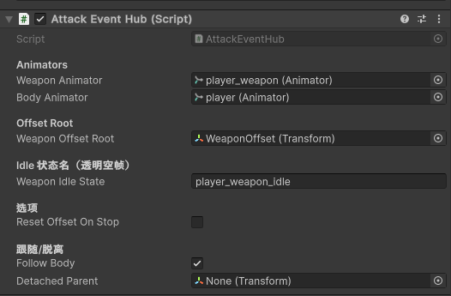
 |  | player_weapon_idle 角色为攻击时候武器初始剑消失
 |  | 只要攻击才会出现武器，攻击结束后武器进入player_weapon_idle消失

weaponAnimator | 角色、武器、特效 动画状态机
bodyAnimator | 角色状态机
weaponOffsetRoot | 武器、特效镜像点
weaponIdleState | 当武器、特效结束时进入状态，消失player_weapon_idle
resetOffsetOnStop | 关键帧事件 StopWeapon 时候可以复原 0.0点
followBody | 武器特效是否跟随角色，武器特效结束后还原

player_weapon_duck_attack | 下蹲剑攻击 序列帧 可以代替站立剑攻击 和 跳跃剑攻击
player_weapon_duckForward_attack | 下蹲剑斜下攻击 序列帧 可以代替跳跃斜下攻击
player_weapon_idle | 剑隐藏

初始剑特效1
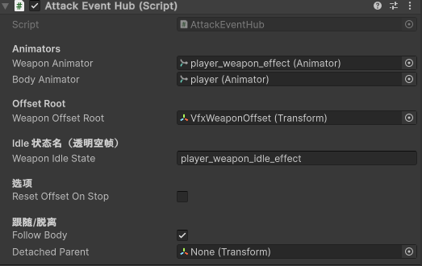

player_weapon_duck_attack_effect | 下蹲剑攻击特效 序列帧 可以代替站立剑攻击特效 和 跳跃剑攻击特效
player_weapon_duckForward_attack_effect | 下蹲剑斜下攻击特效 序列帧 可以代替跳跃斜下攻击特效
player_weapon_idle_effect | 特效隐藏

初始剑特效2
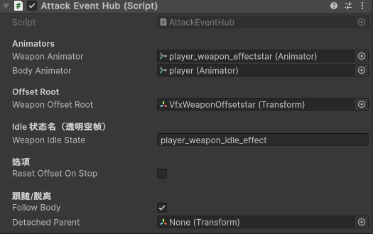

player_weapon_duck_attack_effectstar | 下蹲剑攻击特效星星 序列帧 可以代替站立剑攻击特效星星 和 跳跃剑攻击特星星
player_weapon_duckForward_attack_effectstar | 下蹲剑斜下攻击特效星星 序列帧 可以代替跳跃斜下攻击特效星星
player_weapon_idle_effect | 特效星星隐藏

盾
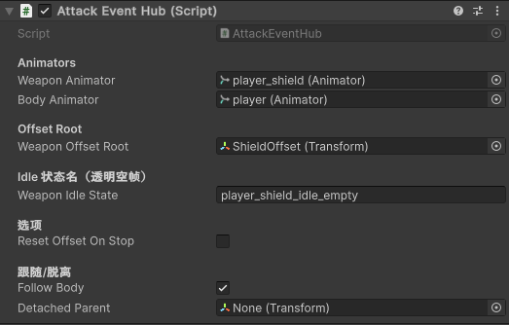

 | player_shield_idle | 站立举盾
只要按住L ,站立举盾，只有攻击中不会出现，但攻击进入END又会出现 | player_duck_shield_idle | 下蹲举盾
蹲下按住L，下蹲举盾，只有下蹲攻击中不会出现，但下蹲攻击进入END又会出现 | player_shield_idle_empty | 隐藏盾

